Overview
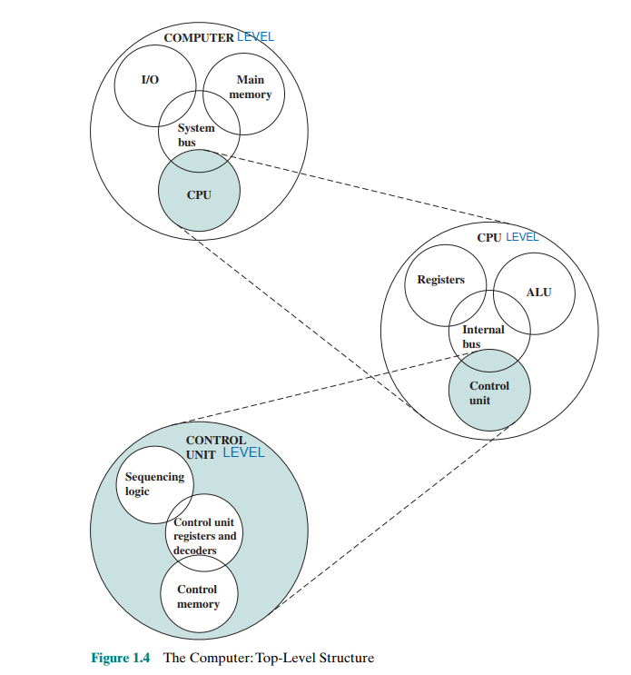
1. What is architecture and organization?
In summary, computer architecture deals with the high-level design principles and conceptual structure of a computer system(what a computer does), while computer organization is focused on the implementation of that architecture design(how it does it).
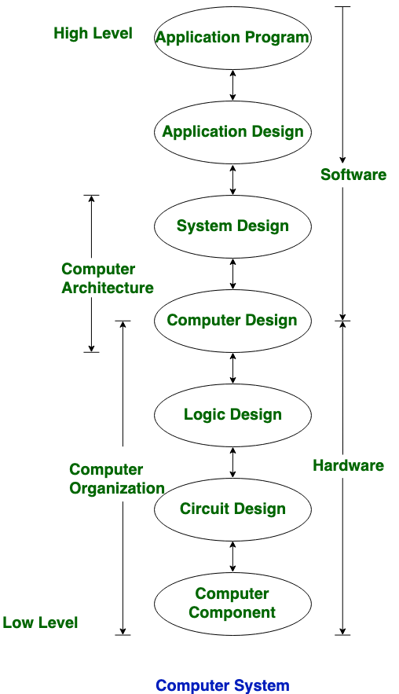

 |  |  |  | Architectural attributes is visible to programmer & have a direct impact on the execution of a program
 |  |  |  | Instructure set |  | I/O mechanism | techniques for addressing memory

 |  |  |  |  | number of bits used to represent various data types

 |  |  |  | Organizational attributes include those hardware details transparent to the programmer

 |  |  |  | control signals |  | the memory technology used

 |  |  |  | interfaces between the computer and peripherals

Two computer families in the book :

Intel x86 architecture | is a CISC with some RISC features |  | BOTH:
ARM architecture | is a RISC |  | make use of super scalar design principle
 |  |  | support multiple processor and multicore

3 lí do chính để học Computer Architecture and Organization:
Chọn máy tính phù hợp: Khi làm việc trong doanh nghiệp, bạn có thể cần chọn một máy tính tối ưu về chi phí. Hiểu về các yếu tố như bộ nhớ cache lớn hơn hay tốc độ xung nhịp cao hơn giúp đưa ra quyết định đúng.
Lập trình hệ thống nhúng: Nhiều bộ xử lý không chỉ dùng trong PC mà còn xuất hiện trong hệ thống nhúng, như bộ điều khiển ô tô thông minh. Khi lập trình và gỡ lỗi, bạn có thể cần hiểu cách phần cứng và phần mềm hoạt động cùng nhau.
Các khái niệm trong kiến trúc máy tính hỗ trợ các lĩnh vực khác như ngôn ngữ lập trình và hệ điều hành.

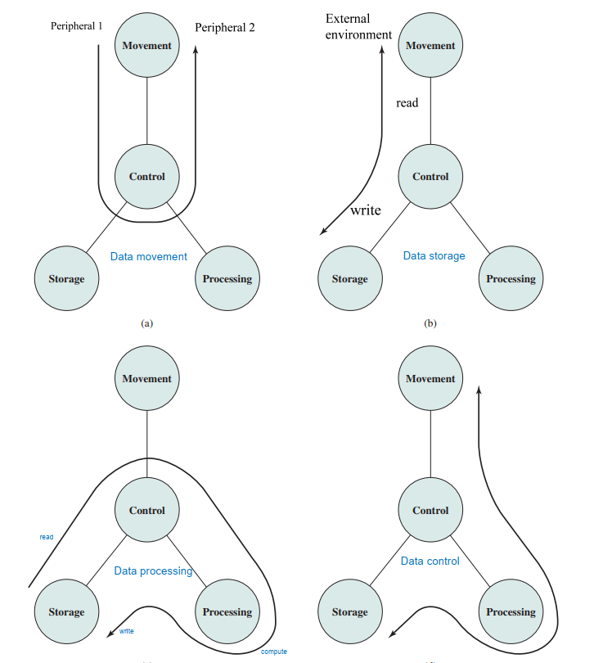
Computer được chia thành nhiều level từ cao đến thấp ( computer level, cpu level, control unit level, ...) và mỗi level đều gồm 2 thứ cần quan tâm là structure ( level đó gồm những thành phần nào và chức năng cụ thể của từng thành phần) và function ( level đó làm đc những chức năng gì, mỗi chức năng có liên quan đến 1 hoặc nhiều thành phần ở structure)

 | 4 Function ở cấp độ computer level: | data processing - data movement - data storage - control

